企画書
システム名 | 作成者 | 作成日 | ページ
Web訪問者システム

試験時は提出不要

機能要求
要求分析／機能要求 | システム名 | 作成者 | 作成日 | ページ

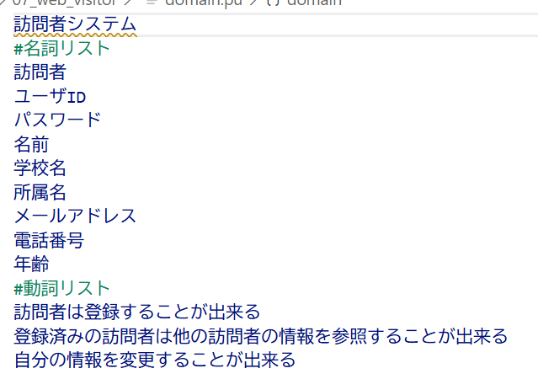
試験時提出不要

メニュー画面を表示

システム構成図
要求分析／システム構成図 | システム名 | 作成者 | 作成日 | ページ

試験時は提出不要

ユースケースモデル
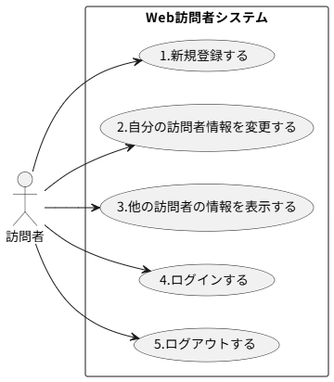
要求分析／ユースケースモデル | システム名 | 作成者 | 作成日 | ページ
 | Web訪問者システム | 平林 | 2025-09-17

ロバストネス図(ログイン)
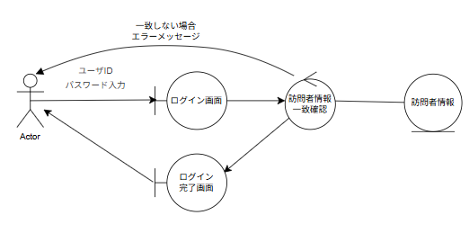
予備設計／ロバストネス図 | システム名 | 作成者 | 作成日 | ページ
 | Web訪問者システム | 森本 | 2025-09-17
 | ユースケース名
 | ログイン

ロバストネス図(ログアウト)
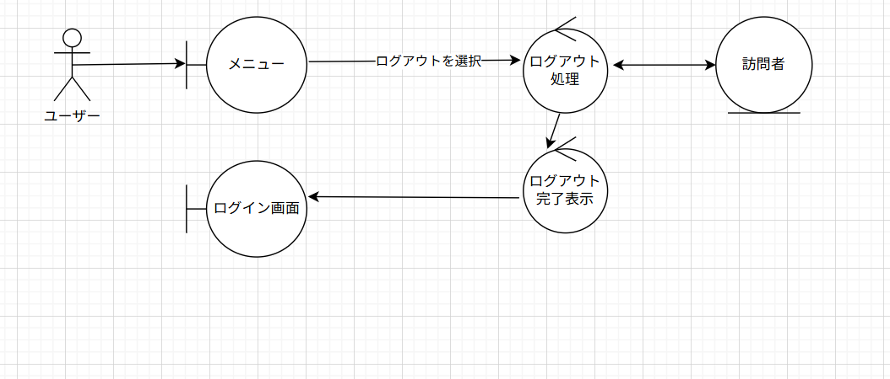
予備設計／ロバストネス図 | システム名 | 作成者 | 作成日 | ページ
 | Web訪問者システム | 平林 | 2025-09-17
 | ユースケース名
 | ログアウト

ロバストネス図(登録)
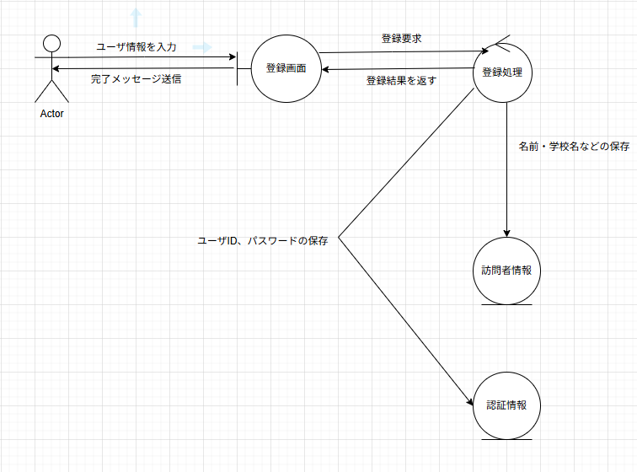
予備設計／ロバストネス図 | システム名 | 作成者 | 作成日 | ページ
 | 訪問者システム | 工藤大雅 | 2025-09-17
 | ユースケース名
 | 登録

ロバストネス図(参照)
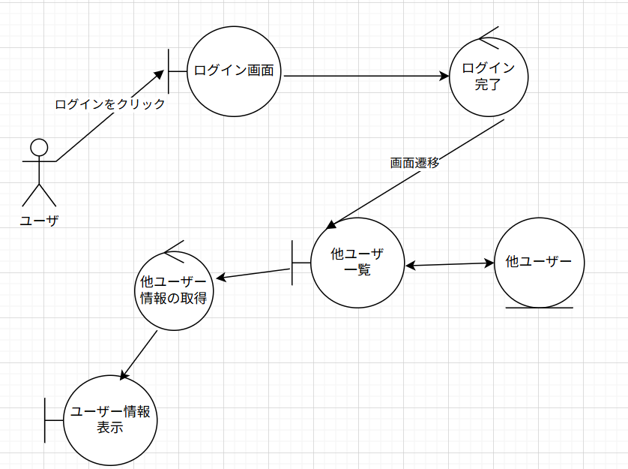
予備設計／ロバストネス図 | システム名 | 作成者 | 作成日 | ページ
 | 参照 | 今村弥麻人 | 2025-09-18
 | ユースケース名
 | 参照

シーケンス図(ログイン)
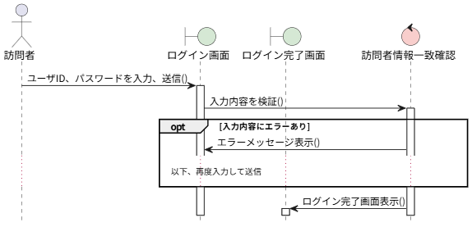
詳細／シーケンス図 | システム名 | 作成者 | 作成日 | ページ
 | Web訪問者システム | 森本 | 2025-09-17
 | ユースケース名
 | ログイン

シーケンス図(参照)
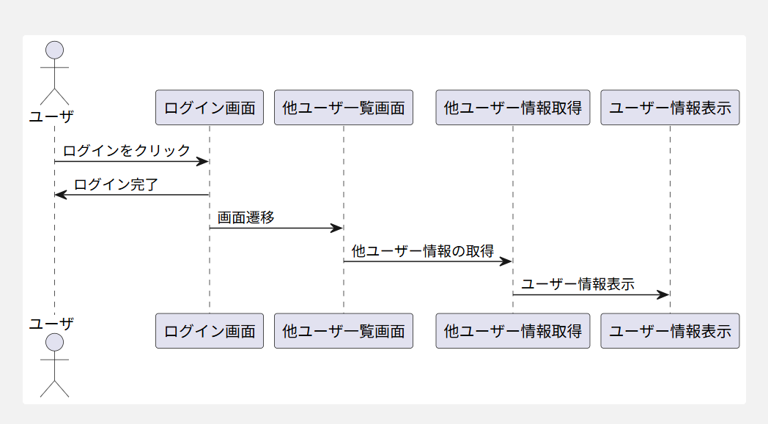
詳細／シーケンス図 | システム名 | 作成者 | 作成日 | ページ
 | Web訪問システム | 今村弥麻人 | 2025-09-18
 | ユースケース名
 | 参照

クラス図（No.○✕）
要求分析／クラス図 | システム名 | 作成者 | 作成日 | ページ

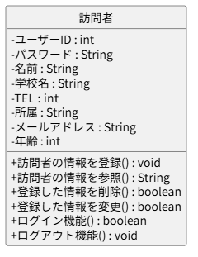

 |  | boleanは真か偽かを問うもの
 |  | voidは引数や戻り値がなく結果だけを返すもの

画面遷移図（UC_）
要求分析／画面遷移図 | システム名 | 作成者 | 作成日 | ページ

 | ユースケース名

試験時は提出不要

